Bilješke
BILJEŠKE UZ FINANCIJSKE IZVJEŠTAJE - GFI Naziv izdavatelja: Zagrebačka banka d.d. OIB: 92963223473 Izvještajno razdoblje: 1.1.2025 do 31.12.2025. Bilješke uz financijske izvještaje sastavljaju se sukladno odredbama Međunarodnih standarda financijskog izvještavanja (dalje: MSFI) na način da trebaju: a) pružiti informacije o osnovi za sastavljanje financijskih izvještaja i određenim računovodstvenim politikama primijenjenim u skladu s Međunarodnim računovodstvenim standardom 1 (MRS 1), b) objaviti informacije prema MSFI-a koje nisu prezentirane u izvještaju o financijskom položaju, izvještaju o sveobuhvatnoj dobiti, izvještaju o novčanim tokovima i izvještaju o promjenama kapitala, c) pružiti dodatne informacije koje nisu prezentirane u izvještaju o financijskom položaju, izvještaju o sveobuhvatnoj dobiti, izvještaju o novčanim tokovima i izvještaju o promjeni kapitala, ali su važne za razumijevanje bilo kojeg od njih. (d) U bilješkama uz godišnje financijske izvještaje, osim gore navedenih informacija, objavljuju se i sljedeće informacije:

1. naziv, sjedište (adresa) Izdavatelja, pravni oblik izdavatelja, državu osnivanja, matični broj subjekta, osobni identifikacijski broj te, ako je primjenjivo, da je izdavatelj u likvidaciji, stečaju, skraćenom postupku prestanka ili izvanrednoj upravi Naziv: Zagrebačka banka d.d. Sjedište: Trg bana Jelačića 10, Zagreb Pravni oblik: dioničko društvo Država osnivanja: Republika Hrvatska Matični broj subjekta: 080000014 Osobni identifikacijski broj: 92963223473
2. usvojene računovodstvene politike Usvojene računovodstvne politike se nisu mijenjale u odnosu na prethodno razdoblje.
3. Ukupan iznos svih financijskih obveza, jamstava ili nepredviđenih izdataka koji nisu uključeni u bilancu, te naznaku prirode i oblika eventualno uspostavljenog stvarnog osiguranja koje je dano; sve obveze koje se odnose na mirovine izdavatelja unutar grupe ili društva povezana sudjelujućim interesom objavljuju se odvojeno Banka nema financijskih obveza, jamstava ili nepredviđenih izdataka koji nisu uključeni u bilancu ove vrste.
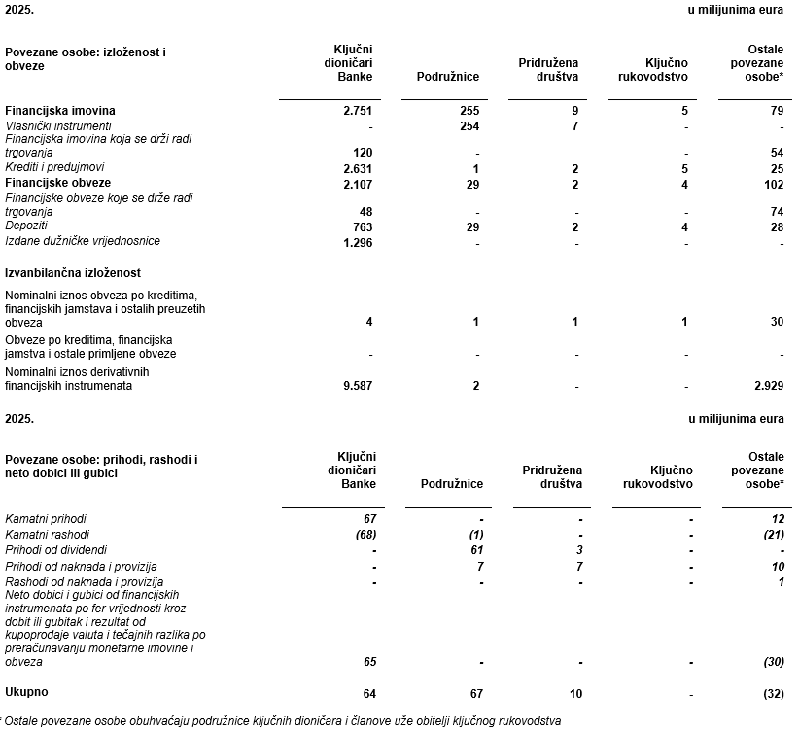 4. Iznos predujmova i odobrenih kredita članovima administrativnih, upravljačkih i nadzornih tijela, s naznakama kamatnih stopa, glavnih uvjeta i svih otplaćenih, otpisanih ili ukinutih iznosa, kao i obveza dogovorenih u njihovu korist preko bilo kakvih jamstava, s naznakom ukupnog iznosa za svaku kategoriju Krediti i predujmovi odobreni ključnom rukovodstvu ugovoreni su u skladu s redovnim uvjetima Banke za takve izloženosti, uz prethodnu suglasnost Nadzornog odbora. Ključnom rukovodstvu nisu odobrena druga financijska jamstva ili druge obveze. Imovina i obveze, te izvanbilančna izloženost na dan 31. prosinca 2025. godine te prihodi i rashodi ostvareni tijekom 2025. godine koji proizlaze iz ključnih transakcija s povezanim osobama:

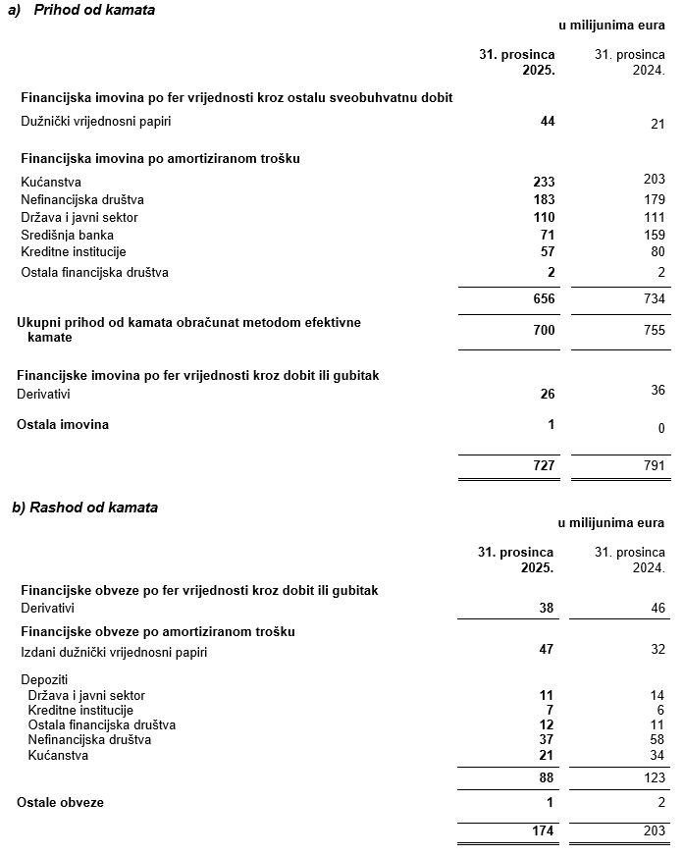 5. iznos i prirodu pojedinih stavki prihoda ili rashoda izuzetne veličine ili pojave Pregled prihoda i rashoda prikazan je u donjoj tablici.

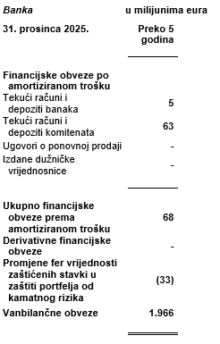 6. iznose koje izdavatelj duguje i koji dospijevaju nakon više od pet godina, kao i ukupna dugovanja izdavatelja pokrivena vrijednim osiguranjem koje je dao izdavatelj, uz naznaku vrste i oblika osiguranja Pregled dugovanja dužih od 5 godina je prikazan u donjoj tablici.

7. Prosječan broj zaposlenih tijekom poslovne godine Prosječan broj zaposlenih tijekom izvještajnog razdoblja iznosi 3.175.
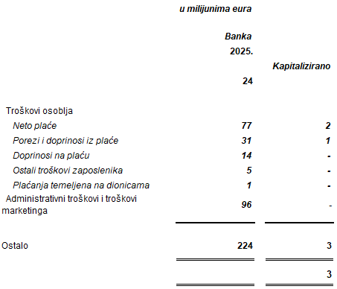 8. Ako je izdavatelj u poslovnoj godini sukladno propisima kapitalizirao trošak plaća djelomično ili u cijelosti, informaciju o iznosu ukupnog troška zaposlenih tijekom godine raščlanjenom na iznos koji je direktno teretio troškove razdoblja i iznos koji je kapitaliziran u vrijednost imovine tijekom razdoblja, na način da se za svaki dio posebno iskaže ukupni iznos neto plaća te iznos poreza, doprinosa iz plaća i doprinosa na plaće
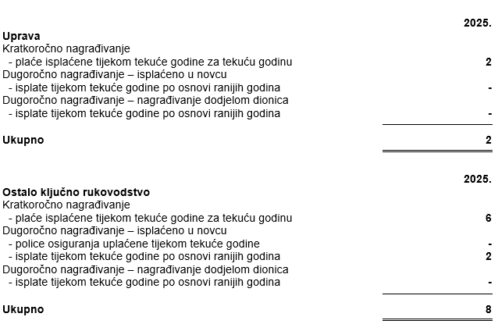 9. iznos plaća i naknada odobrenih za tu poslovnu godinu članovima administrativnih, upravljačkih i nadzornih tijela zbog njihovih odgovornosti i sve obveze koje proizlaze ili koje su dogovorene u vezi s umirovljenjima za bivše članove tih tijela uz naznaku ukupnog iznosa za svaku kategoriju tijela Plaće i nagrade isplaćene članovima Uprave i ostalom ključnom rukovodstvu tijekom godine prikazane su tablici: Ostalo ključno rukovodstvo obuhvaća više izvršne direktore i izvršne direktore odgovorne za područja od strateške važnosti. U ostalo ključno rukovodstvo uključeno je 70 ključnih zaposlenika. Iznos isplaćen članovima Uprave i ostalom ključnom rukovodstvu uključuje 1 milijun eura doprinosa za mirovinsko osiguranje uplaćenih u mirovinske fondove. Iznos isplaćen Nadzornom odboru iznosio je 0,1 milijun eura.

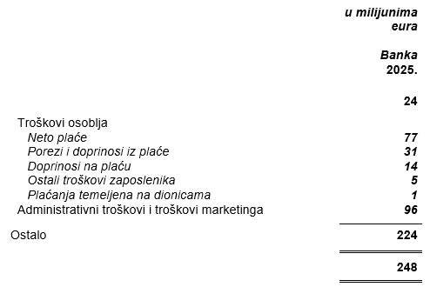 10. Prosječan broj zaposlenika tijekom poslovne godine, raščlanjen po kategorijama, i ako to nije odvojeno objavljeno u računu dobiti i gubitka, troškovi osoblja koji se odnose na tu poslovnu godinu, raščlanjeni između neto plaća i nadnica, troškova poreza i doprinosa iz plaća, doprinosa na plaće te ostalih troškova plaća koji ne uključuju naknade troškova. Podaci su prikazani u donjoj tablici:
11. ako su u bilanci priznata rezerviranja za odgođeni porez, stanja odgođenog poreza na kraju poslovne godine i kretanja tih stanja tijekom poslovne godine U 2025. godini odgođena porezna imovina inosi 50 miliona EUR-a .
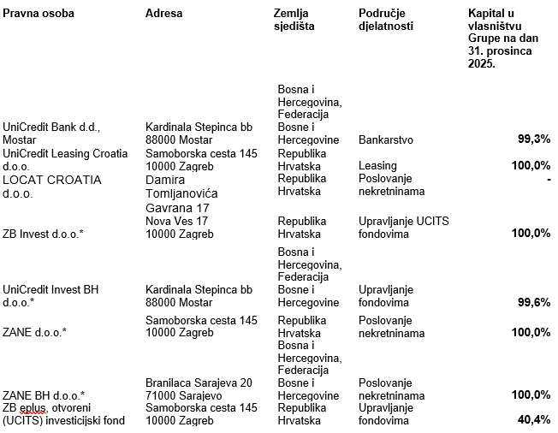 12. naziv i sjedište svakog društva u kojem izdavatelj, bilo sam ili preko osobe koja djeluje u svoje ime ali za račun izdavatelja, drži sudjelujući udjel u kapitalu, iskazujući iznos kapitala koji se drži, iznos ukupnog kapitala i rezervi, i dobit ili gubitak posljednje poslovne godine predmetnog društva, a za koje su usvojeni godišnji financijski izvještaji; informacije u pogledu kapitala i rezervi i dobiti ili gubitka mogu se izostaviti u slučaju kada predmetno društvo ne objavljuje svoju bilancu i nije pod kontrolom drugog društva Podaci o podružnicama su prikazani u donjoj tablici:

13. broj i nominalnu vrijednost, ili ako ne postoji nominalna vrijednost, knjigovodstvenu vrijednost dionica ili udjela upisanih tijekom poslovne godine u okviru odobrenog kapitala Banka izdaje redovne dionice koje nose glasačka prava na skupštinama dioničara, pri čemu je je potrebno imati najmanje jednu dionicu. Banka nema preferencijalnih dionica. U donjoj tablici je prikazan broj dionica.
14. U slučaju kada postoji više rodova dionica, broj i nominalnu vrijednost, ili ako ne postoji nominalna vrijednost, knjigovodstvenu vrijednost svakog roda Banka izdaje samo redovne dionice.
15. Postojanje bilo kakvih potvrda o sudjelovanju, konvertibilnih zadužnica, jamstava, opcija ili sličnih vrijednosnica ili prava, s naznakom njihovog broja i prava koja daju Banka u 2025. godini nema potvrda o sudjelovanju, konvertibilnih zadužnica, jamstava, opcija ili sličnih vrijednosnica ili prava.
16. Naziv, sjedište te pravni oblik svakog društva u kojemu izdavatelj ima neograničenu odgovornost Banka nema udjela u društvima s neograničenom odgovornosti.
17. Naziv i sjedište društva koje sastavlja godišnji konsolidirani financijski izvještaj najveće grupe društava u kojoj izdavatelj sudjeluje kao kontrolirani član grupe Banka sudjeluje kao kontrolirani član UniCredit S.p.A. grupe sa sjedištem u Italiji, Milano, Piazza Gae Aulenti 3.
18. Naziv i sjedište društva koje sastavlja godišnji konsolidirani financijski izvještaj najmanje grupe društava u kojoj izdavatelj sudjeluje kao kontrolirani član i koji je također uključen u grupu društava iz točke 17. Banka sudjeluje kao kontrolirani član samo u UniCredit S.p.A. grupi sa sjedištem u Italiji, Milano, Piazza Gae Aulenti 3.
19. Mjesto na kojem je moguće dobiti primjerke godišnjih konsolidiranih financijskih izvještaja iz točaka 17. i 18., pod uvjetom da su dostupni Pristup godišnjem konsolidiranim financijskim izvještajima dostupni su na na službenoj web stranici UniCredit S.p.A. grupe: www.unicreditgroup.eu.
20. Predloženu raspodjelu dobiti ili predloženo postupanje s gubitkom, ili, ako je to primjenjivo, raspodjelu dobiti ili postupanje s gubitkom Banka će predložiti raspored neto dobit za 2025. godinu na sljedeći način: - 406.707.283,00 eura za isplatu dividende, - 103.113.589,37 eura u zadržanu dobit Zagrebačke banke d.d.
21. Prirodu i poslovnu svrhu aranžmana društava koji nisu uključeni u bilancu i financijski utjecaj tih aranžmana na izdavatelja, pod uvjetom da su rizici ili koristi koji proizlaze iz takvih aranžmana materijalni i u mjeri u kojoj je objavljivanje takvih rizika ili koristi nužno za procjenu financijskog stanja izdavatelja Banka nema aranžmane s drugim društvima koji nisu uključeni u bilancu, a koji bi imali materijalne rizike ili koristi relevantne za procjenu financijskog stanja izdavatelja. Sukladno tome, ne postoji financijski utjecaj takvih aranžmana na Banku.
22. Prirodu i financijski učinak značajnih događaja koji su nastupili nakon datuma bilance i nisu odraženi u računu dobiti i gubitka ili bilanci Nakon izvještajnog razdoblja nije bilo značajnih izvještajnih događaja.
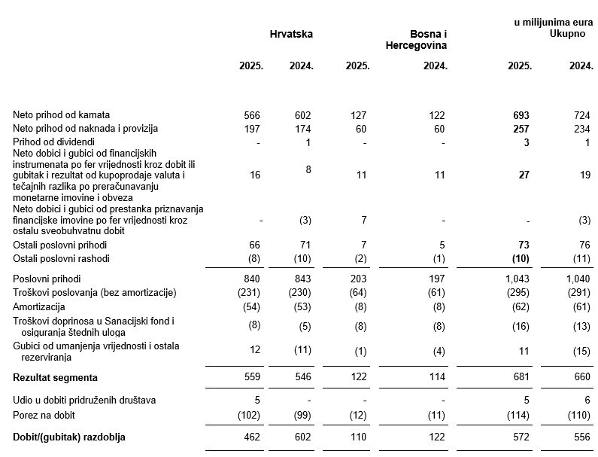 23. Neto prihod raščlanjen po kategorijama aktivnosti i zemljopisnim tržištima, ako se te kategorije i tržišta znatno međusobno razlikuju, uzimajući u obzir način na koji je organizirana prodaja proizvoda i pružanje usluga. Neto prihod raščlanjen po kategorijama aktivnosti i zemljopisnim tržištima prikazani su u donjoj tablici:
24. Ukupan iznos naknada koji za određenu poslovnu godinu naplaćuje samostalni revizor ili revizorsko društvo za zakonski propisanu reviziju godišnjih financijskih izvještaja odnosno godišnjih konsolidiranih financijskih izvještaja, ukupan iznos naknada za druge usluge provjere, ukupan iznos naknada za usluge poreznog savjetovanja, te ukupan iznos naknada za druge usluge savjetovanja osim revizorskih, ukupan iznos izdataka za istraživanje i razvoj koji su osnova za dodjelu državne potpore. Vanjski revizor je tijekom godine osim zakonskih obveza pružao i druge usluge. U 2025. godini pružene su sljedeće nerevizijske usluge (usluge povezane s potvrđivanjem): zakonom propisan angažman uvjerenja i procjena usklađenosti općih kontrola informacijskog sustava, provjere izvješćivanja o održivosti na temelju angažmana ograničene provjere i ostale dogovorene postupke s ciljem provjere usklađenosti s financijskim, računovodstvenim ili regulatornim pitanjima, kao i usluge financijske analize za jednog klijenta Banke. U skladu s EU Uredbom, usluge pružene tijekom 2025. godine predstavljaju dopuštene nerevizijske usluge. Naknade plaćene vanjskim revizorima za usluge pružene u 2025. godini iznose 1 milijuna eura (prije PDV-a).

